Начало
Добро пожаловать в Excel!

4 совета для упрощения работы.

Приступить >

1. Заливка
Мгновенное заполнение данными

Начните вводить текст и предоставьте дальнейшую работу Excel.
Попробуйте:
1
Электронный адрес | ИМЯ
Katerina.Kovaleva@fourthcoffee.com
Artem.Kuznetsov@northwindtraders.com
Excel может помочь заполнить таблицу в правой части экрана. В ячейке Имя введите Katerina и нажмите клавишу ВВОД.
Sergei.Zaitsev@litwareinc.com
Marya.Aksenova@graphicdesigninstitute.com
Gregory.Ivanov@northwindtraders.com
Timofei.Ignatyev@northwindtraders.com
2
Введите Artem и нажмите клавишу ВВОД. Готово.
Kirill.Kryukov@northwindtraders.com
Liliya.Medvedeva@adventure-works.com
Anna.Yermolayeva@northwindtraders.com
Alexey.Vinogradov@contoso.com
Gleb.Seleznyov@northwindtraders.com
Regina.Pokrovskaya@northwindtraders.com
Ivan.Voronkov@northwindtraders.com
Maksim.Izmaylov@northwindtraders.com
Dariya.Belyakova@northwindtraders.com

Далее >

2. Анализ
Анализ данных с помощью функции экспресс-анализа

Выбирайте и анализируйте данные с помощью функции динамического просмотра.
Попробуйте:
Организация | Отрасль | Продажи (1 кв.) | Продажи (2 кв.)
A. Datum Corporation | Техника | 195,449 ₽ | 746,907 ₽
Adventure Works | Туризм | 123,721 ₽ | 733,396 ₽
1
Blue Yonder Airlines | Туризм | 934,763 ₽ | 246,554 ₽
Полностью выделите таблицу в правой части экрана.
City Power & Light | Коммунальные услуги | 299,293 ₽ | 674,295 ₽
Coho Vineyard | Напитки | 228,783 ₽ | 659,385 ₽
Consolidated Messenger | Техника | 579,825 ₽ | 448,399 ₽
2
Посмотрите на элемент в правом нижнем углу выделенного фрагмента. Это кнопка "Экспресс-анализ":
Contoso Pharmaceuticals | Медицина | 371,570 ₽ | 644,368 ₽
Contoso, Ltd | Другое | 239,219 ₽ | 287,989 ₽
Fabrikam, Inc. | Коммунальные услуги | 639,630 ₽ | 635,474 ₽
Fourth Coffee | Напитки | 876,740 ₽ | 567,216 ₽
3
Выберите и просмотрите предлагаемые возможности. Наводя указатель на элементы Диаграммы, Итоги, Таблицы, можно быстро просмотреть нужные данные.
Институт графического дизайна | Образование | 788,390 ₽ | 540,282 ₽
Humongous Insurance | Финансы | 682,545 ₽ | 577,599 ₽
Litware, Inc. | Техника | 902,264 ₽ | 206,331 ₽
Lucerne Publishing | Другое | 905,906 ₽ | 443,552 ₽
Margie's Travel | Туризм | 289,570 ₽ | 843,834 ₽

Далее >

3. Диаграмма
Удобные рекомендуемые диаграммы

Excel рекомендует диаграммы с учетом введенных данных.
Попробуйте:
Отчет о прибылях и убытках | ₽
Доход | 420,000 ₽
Себестоимость продаж | 234,000 ₽
1
Выберите таблицу в правой части экрана.
Валовая прибыль | 186,000 ₽
Исследования и разработки | 46,000 ₽
2
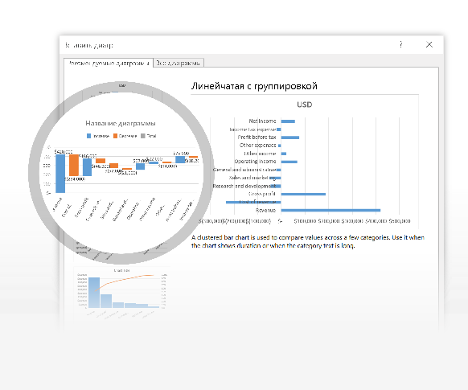
Продажи и маркетинг | 52,000 ₽
Последовательно щелкните элементы Вставка > Рекомендуемые диаграммы и выберите каскадную диаграмму.
Общие и административные | 21,000 ₽
Операционная выручка | 67,000 ₽
Прочие поступления | 22,000 ₽
Прочие расходы | 14,000 ₽
3
С помощью кнопок в верхней правой части диаграммы вы можете настроить ее нужным образом.
Прибыль до обложения налогом | 75,000 ₽
Расходы по подоходному налогу | 18,200 ₽
Чистый доход | 56,800 ₽

Каскадные диаграммы были добавлены недавно. Перейдите на вкладку Дополнительные сведения, чтобы просмотреть другие новые диаграммы.

Далее >

4. Помощник
Станьте экспертом благодаря средству "Помощник"

Помощник находит правильную команду, когда она нужна, позволяя вам сэкономить время и сосредоточиться на своей работе.
Попробуйте:
Организация | Продажи (1 кв.) | Продажи (2 кв.) | Продажи 3 кв.
A. Datum Corporation | 195,449 ₽ | 746,907 ₽ | 579,825 ₽
Adventure Works | 123,721 ₽ | 733,396 ₽ | 934,763 ₽
Blue Yonder Airlines | 934,763 ₽ | 246,554 ₽ | 902,264 ₽
1
Выделите ячейку F4 (Продажи (3 кв.)).
City Power & Light | 299,293 ₽ | 674,295 ₽ | 289,570 ₽
Coho Vineyard | 228,783 ₽ | 659,385 ₽ | 876,740 ₽
Consolidated Messenger | 579,825 ₽ | 448,399 ₽ | 905,906 ₽
2
Щелкните элемент Что вы хотите сделать?, а затем введите сортировать.
Contoso Pharmaceuticals | 371,570 ₽ | 644,368 ₽ | 682,545 ₽
Contoso, Ltd | 239,219 ₽ | 287,989 ₽ | 195,449 ₽
Fabrikam, Inc. | 639,630 ₽ | 635,474 ₽ | 123,721 ₽
Fourth Coffee | 876,740 ₽ | 567,216 ₽ | 299,293 ₽
3
Выберите пункт Сортировка по убыванию , чтобы отобразить список компаний в порядке снижения уровня продаж за 3 кв.
Институт графического дизайна | 788,390 ₽ | 540,282 ₽ | 239,219 ₽
Humongous Insurance | 682,545 ₽ | 577,599 ₽ | 902,264 ₽
Litware, Inc. | 902,264 ₽ | 206,331 ₽ | 639,630 ₽
Lucerne Publishing | 905,906 ₽ | 443,552 ₽ | 788,390 ₽
Margie's Travel | 289,570 ₽ | 843,834 ₽ | 905,906 ₽

Далее >

Дополнительно
Есть другие вопросы об Excel?

Нажмите кнопку Помощник и введите запрос.

И это еще не все. Существует множество других способов упростить работу.

Новые диаграммы
Шесть новых диаграмм расширяют возможности визуализации данных и помогают в их изучении.
Прогнозы
Формируйте прогнозы на основе выбранных данных с помощью динамического просмотра.
Группировка по дате и времени
Просматривайте данные по годам, кварталам или месяцам.

Дополнительные сведения
Дополнительные сведения
Дополнительные сведения

Приступить к бесплатному обучению по работе с Excel

